상품제안서
RPET 리유저블백(화이트) | 상품코드: S38115

 |  |  |  |  |  |  | 02-713-8555 | www.synergygift.co.kr
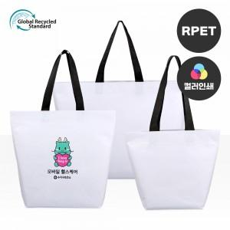

【상세/제작정보】 | <p><span style="font-size: 14pt;">★ 인쇄시안 내 빼다, 누끼가 있을 시 인쇄비가 추가될수 있으니 반드시 확인해주시기 바랍니다.&nbsp;</span><span style="font-size: 14pt;"></span></p><p><span style="font-size: 14pt;">★제품의색상,인쇄색상은 화면과 다소 차이가 있을 수 있습니다.&nbsp;</span></p>

【인쇄/포장옵션】 | 실크, 풀칼라 / OPP(비닐)

【공급단가】 | 수량 | 100~ | 300~ | 1,000~ | 3,000~ | 10,000~
*VAT별도 | (소) | 2,210원 | 2,110원 | 2,010원 | 1,980원 | 1,910원
 | (중) | 2,600원 | 2,480원 | 2,360원 | 2,320원 | 2,240원
 | (대) | 3,250원 | 3,100원 | 2,950원 | 2,900원 | 2,800원

【상품 URL】 | https://www.synergygift.co.kr:443/src/goods_detail.php?gdno=38115

